版本说明
版本 | 说明 | 详细
V1.00 | 初始版本
V1.02 | 修改任务流程和对白
V1.03 | 修改任务NPC为永久NPC 删除小孩NPC
V1.04 | 地图更新，更新坐标
V1.06 | 修改任务流程，减少点击任务面板次数 修改任务触发方式 修改水闸、出水口位置 任务缺失资源替换 更改鹿角兽位置，泰坦任务的怪物位置
V1.07 | 掩码原因，修改坐标。酒馆2D图到位，将黄胡子移入建筑。 战斗场景修改。 对白、半身像，新增和修改。
V1.08 | 修改任务流程和对白 修改任务目标 增加神谕会议的对白描述
V1.09 | 没有半身像的男性，统一换成该隐黑色半身像资源。 没有半身像的女性，统一换成温丽黑色半身像资源。 | tx版本测试版
V1.10 | 地图修改，修改任务坐标 战斗场景修改为沙漠 新增了半身像资源，因此，修改精灵公主半身像
V1.11 | 1、修改任务“狩猎换情报”的怪物数量和对白。 2、修改怪物“亡魂首领”的名称 | 文字V2.04，0726已下单
V1.12 | 新增任务图标 | 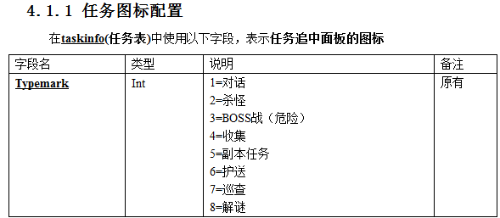
V1.13 | 任务流程图中，补充【精灵公主-玛瑙街32号】建筑内详细规则
V1.14 | 地图调整，个别坐标需要调整
V1.15 | 修改卡点

片区建筑
建筑名 | 寻路坐标 | 建筑内固定NPC | NPC形象 |  |  |  | 备注
玛瑙街32号 | [坐标] -156.5,0.11,-50.6 | 小女孩 | 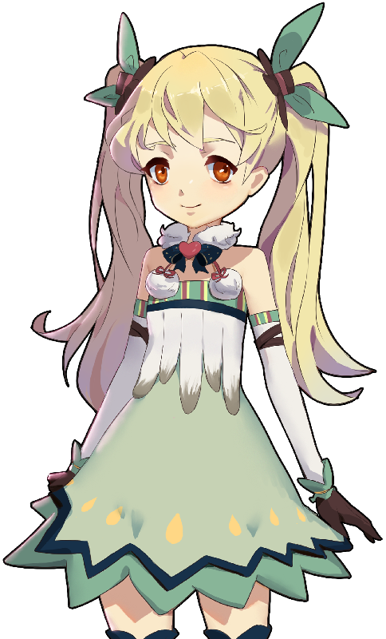 | 孩童小镇（打听玛瑙街32号（第一个对白））→ 平复童稚事件（给镇长解药） | 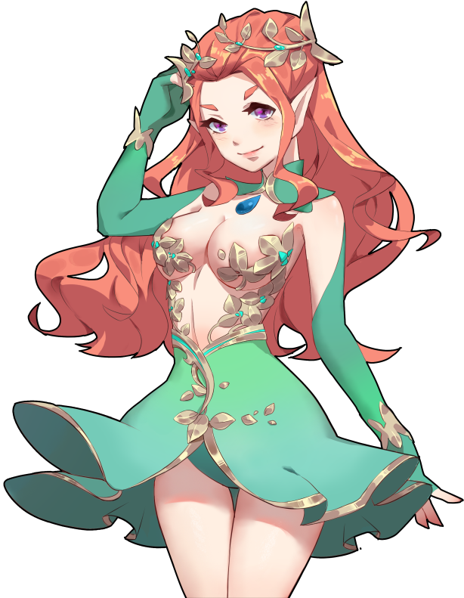 | 解密邀请函（解读邀请函）→ 永久 |  | UI文字位置需要调整
酒馆 | [坐标] -135.4,0.11,-44.7 | 黄胡子 | 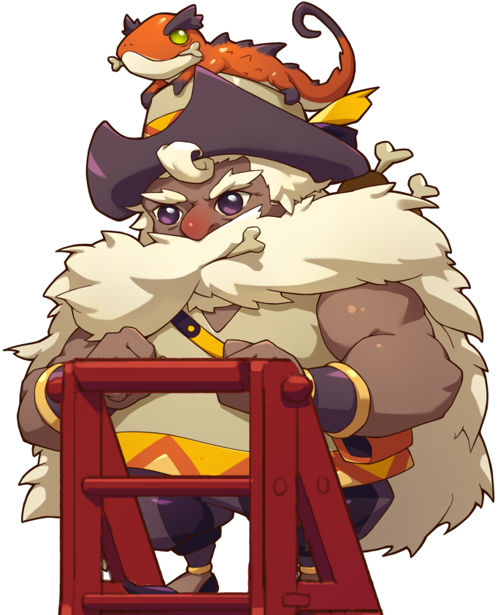 | 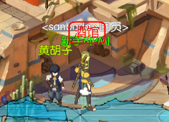 |  |  | 半身像制作中 | UI文字位置需要调整
沙海虫巢 | [坐标] -88.12,0.11,-79.51 | 无 | 无
黑锤塞垒 | [坐标]-143.6,0.11,-40.2 | 无 | 无 | 质问小女孩，任务结束后出现

片区NPC
模型id | NPC名字 | NPC形象 | 临时资源 | 坐标 | 备注 | 备注2
2032 | 阿比旦 | 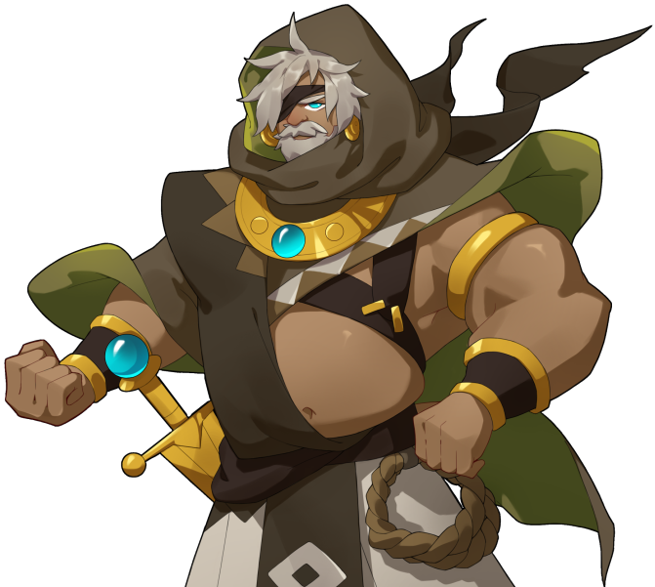 |  | [坐标] -86.1,0.1,-26.2 [旋转]0.00,20.51,0.00 | 永久 | 没有半身像资源的，将半身像设置为100%透明
2031 | 小格雷 |  |  | [坐标] -131.92,0.15,-22.8 [旋转] 0,30,0 | 永久
2061 | 小安斯利 |  | 9999999 | [坐标] -124.91,0.15,-29.37 [旋转] 0,-30,0 | 永久
2061 | 小库珀 |  | 9999999 | [坐标] -131.27,0.15,-35.5 [旋转] 0,0,0 | 永久
2061 | 小伊诺克 |  | 9999999 | [坐标] -151.79,0.15,-20.73 [旋转] 0.00,30,0.00 | 永久

片区怪物
怪物id | 怪物名字 | 怪物形象 | 坐标 | 备注
10041 | 边陲沙狐 | 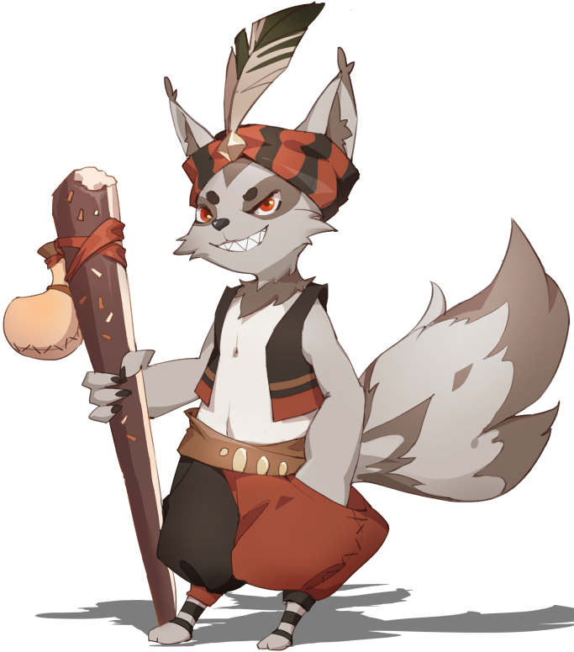 | 不刷在探索层
10047 | 魔脊半鱼人 | 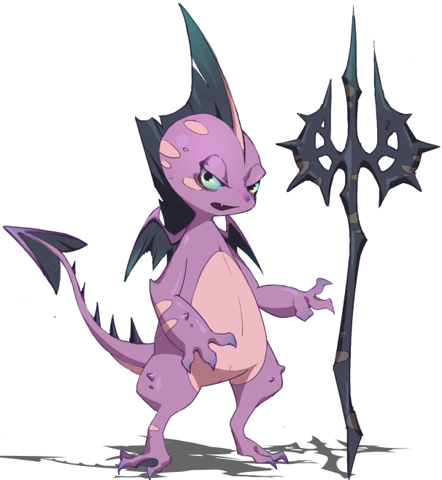 | [坐标] -139.92,0.15,-26.85 [旋转] 0.00,170.00,0.00
2080 | 黑蹄鹿角兽 | 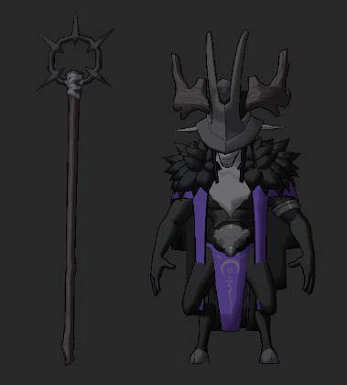 | [坐标] -148.41,0.15,-35.37 [旋转] 0.00,114.61,0.00 | ，任务开始时，创建这个怪物 让黄胡子说出真相，任务结束后，删除这个怪物 | V1.14
52008 | 亡魂首领 | 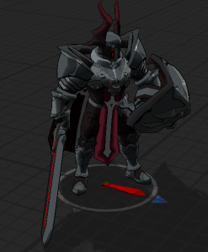 | 亡魂首领 [坐标] -202.51,0.2,-32.12 [旋转] 0.00,-67,0.00
10015 | 巨熊首领 | 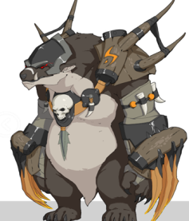 | 巨熊首领 [坐标] -207.21,0.10,-22.57 [旋转] 0.00,-229.25,0.00
10014 | 巨石首领 | 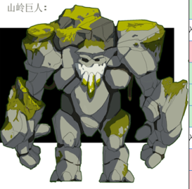 | 巨石首领 [坐标] -220.57,0.10,-36.67 [旋转] 0.00,-22.89,0.00
 | 泰坦之魂 | 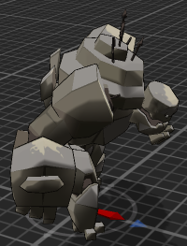 | [坐标] -220.57,0.10,-38 [旋转] 0.00,-22.89,0.00 | 临时资源：10052。资源制作中

